V1.1R
 |  |  |  |  |  |  |  |  |  |  |  | K2B系列 |  |  |  | K2F系列
 |  |  |  |  |  |  |  |  |  |  |  | NT26KCNB20NNB NT26KCNB20NNC NT26K2B1 |  | NT26KCNB20NNA NT26KCNB2MNNA NT26KCNB20NND NT26K2B1-0S |  | NT26KCNF20NNA
 | Pad Name | Notes | paddr [7:2] | Powerup default | Alt Func0 | Alt Fun1 | Alt Func2 | Alt Func3 | Alt Func4 | Alt Func5 | Alt Func6 | Modle Pin Name | Modle Pin Num | Modle Pin Name | Modle Pin Num | Modle Pin Name | Modle Pin Num
USIM | USIM_UIO |  |  | IO&NP | USIM0_UIO |  |  |  |  |  |  | NA | NA | NA | NA | NA | NA
 | USIM_URSTn |  |  | O1&NP | USIM0_URSTn |  |  |  |  |  |  | NA | NA | NA | NA | NA | NA
 | USIM_UCLK |  |  | O0&NP | USIM0_UCLK |  |  |  |  |  |  | NA | NA | NA | NA | NA | NA
FEM | FEM0 |  | 3 | O0&NP | FEM0 | RFFE_SDAT |  |  |  |  |  | NA | NA | NA | NA | NA | NA
 | FEM1 |  | 4 | O0&NP | FEM1 | RFFE_SCLK |  |  |  |  |  | NA | NA | NA | NA | NA | NA
 | FEM2 |  | 5 | O0&NP | FEM2 |  |  |  | GPIO7 |  |  | NA | NA | NA | NA | NA | NA
 | FEM3 |  | 6 | O0&NP | FEM3 |  |  | PWM0 | GPIO8 | PWM1n |  | NA | NA | NA | NA | NA | NA
 | FEM4 |  | 7 | O0&NP | FEM4 |  |  | PWM1 | GPIO9 | PWM0n |  | NA | NA | NA | NA | NA | NA
SWD | SWCLK0 | SWD-AP | 8 | I&PU | SWCLKA | I2C0_SCL |  |  | GPIO17 | UART1_DTRn |  | I2C_SCL | 67 | I2C_SCL | 67 | I2C_SCL | 67
 | SWDIO0 | SWD-AP | 9 | I&PU | SWDIOA | I2C0_SDA |  |  | GPIO18 | UART1_DCDn |  | I2C_SDA/ MAIN_DCD | 66/21 | I2C_SDA/ MAIN_DCD | 66/21 | I2C_SDA/ MAIN_DCD | 21/66
 | SWCLK1 | SWD-CP | 10 | I&PU | SWCLKC | I2C1_SCL | UART2_RTSn | PWM5 | GPIO19 | UART1_RTSn | USP1_MCLK | MAIN_CTS/ SWCLK1 | 22/57 | MAIN_CTS/ SWCLK1 | 22/57 | MAIN_CTS/ I2C0_SCL | 22/57
 | SWDIO1 | SWD-CP | 11 | I&PU | SWDIOC | I2C1_SDA | UART2_CTSn | PWM5n | GPIO20 | UART1_CTSn | USP0_MCLK | MAIN_RTS/ SWDIO1 | 23/58 | MAIN_RTS/ SWDIO1 | 23/58 | MAIN_RTS/ I2C0_SDA/ I2S_MCLK | 23/58/26
GPIO | GPIO0 | USBboot | 12 | I&PD | GPIO0 |  |  | PWM0 |  |  |  | USB_BOOT/ SPK_P | 82/5(条件可用) | USB_BOOT/ SPK_P | 82/5(条件可用) | USB_BOOT/ SPK_P | 82/5(条件可用)
 | GPIO1 |  | 13 | NI&NP | GPIO1 |  | ONEW | PWM4 | USIM1_URSTn | UART1_DCDn | USP0_MCLK | USIM2_RST | 63/50 | USIM2_RST/ GPIO1 | 63/50 | USIM2_RST/ GPIO1 | 63/50
 | GPIO2 |  | 14 | NI&NP | GPIO2 | SPI0_SSn0 | I2C1_SDA | PWM2 | USIM1_UCLK | UART0_RTSn | USP0_BCLK | USIM2_CLK | 62(条件可用) | USIM2_CLK | 62 | USIM2_CLK | 62(条件可用)
 | GPIO3 |  | 15 | NI&NP | GPIO3 | SPI0_MOSI | I2C1_SCL | PWM3 | USIM1_UIO | UART0_CTSn | USP0_LRCK | USIM2_DATA | 64/51(条件可用) | USIM2_DATA/ GPIO3 | 64/51 | USIM2_DATA/ GPIO3 | 64/51(条件可用)
 | GPIO4 |  | 16 | NI&NP | GPIO4 | SPI0_MISO | UART2_RXD | PWM0 |  | UART1_RTSn | USP0_DIN | AUX_RXD/ GPIO4 | 28/52 | AUX_RXD/ GPIO4 | 28/52 | AUX_RXD/ GPIO4/ I2S_DIN | 28/52/32
 | GPIO5 |  | 17 | NI&NP | GPIO5 | SPI0_SCLK | UART2_TXD | PWM1 | ONEW | UART1_CTSn | USP0_DOUT | AUX_TXD/ GPIO5 | 29/53 | AUX_TXD/ GPIO5 | 29/53 | AUX_RXD/ GPIO5/ I2S_DOUT | 29/53/33
 | GPIO6 |  | 18 | NI&NP | GPIO6 | UART0_RXD | I2C0_SCL |  |  |  |  | DBG_RXD | 38 | DBG_RXD | 38 | DBG_RXD | 38
 | GPIO7 |  | 19 | NI&NP | GPIO7 | UART0_TXD | I2C0_SDA |  |  |  |  | DBG_TXD | 39 | DBG_TXD | 39 | DBG_TXD | 39
 | GPIO8 | LPUART | 20 | NI&NP | GPIO8 | UART1_RXD |  |  |  |  |  | MAIN_RXD | 17 | MAIN_RXD | 17 | MAIN_RXD | 17
 | GPIO9 | LPUART | 21 | NI&NP | GPIO9 | UART1_TXD |  |  |  |  |  | MAIN_TXD | 18 | MAIN_TXD | 18 | MAIN_TXD | 18
AON GPIO | AGPIOWU0 | WKEUP3 | 22 | NI&NP | GPIO10 |  |  | PWM0 |  | PWM1n |  | USB_VBUS | 61(USB_VBS使用) | USB_VBUS | 61(USB_VBS使用) | USB_VBUS | 61(USB_VBS使用)
 | AGPIOWU1 | WKEUP4 | 23 | NI&NP | GPIO11 |  |  | PWM1 |  | PWM0n |  | MAIN_RI | 20 | MAIN_RI | 20 | MAIN_RI | 20
 | AGPIOWU2 | WKEUP5 | 24 | NI&NP | GPIO12 |  | ONEW | PWM2 | FEM4 | PWM3n |  | STATUS | 25 | STATUS | 25 | STATUS | 25
 | AGPIO3 | APWM0 | 25 | NI&NP | GPIO13 |  |  | PWM3 | FEM3 | PWM2n | USP0_BCLK | AGPIO3 | 101 | AGPIO3 | 101 | AGPIO3/ I2S_BCLK | 101/30
 | AGPIO4 | APWM1 | 26 | NI&NP | GPIO14 |  |  | PWM4 | FEM2 | PWM5n | USP0_LRCK | NET_STATUS | 16 | NET_STATUS | 16 | I2S_LRCK | 31
 | AGPIO5 | APWM2 | 27 | NI&NP | GPIO15 |  |  | PWM5 | FEM1 | PWM4n | USP0_DIN | AGPIO5 | 107/97 | AGPIO5 | 107/97 | AGPIO5/ NET_STATUS | 97/107/16
 | AGPIO6 |  | 28 | NI&NP | GPIO16 |  | ONEW | PWM0 | FEM0 | PWM1n | USP0_DOUT | AGPIO6 | 99(条件可用) | AGPIO6 | 99 | AGPIO6 | 99(条件可用)
AON | WAKEUP0 | WAKEUP0 |  |  | WAKEUP0 |  |  |  |  |  |  | MAIN_DTR | 19 | MAIN_DTR | 19 | MAIN_DTR | 19
 | WAKEUP1 | WAKEUP1 |  |  | WAKEUP1 |  |  |  |  |  |  | USIM_DET | 79(USIM_DET使用) | USIM_DET | 79(USIM_DET使用) | USIM_DET | 79(USIM_DET使用)
 | PWRKEY |  |  |  | PWRKEY
AIO | ADC0(AIO1) |  |  |  |  |  |  |  |  |  |  | ADC0 | 9 | ADC0 | 9 | ADC0 | 9
 | ADC1(AIO2) |  |  |  |  |  |  |  |  |  |  | ADC1 | 96 | ADC1 | 96 | ADC1 | 96
 | ADC2(AIO3)
 | ADC3(AIO4)
说明：
NI&NP：非输入模式且无上下拉；I&PU: 输入模式且有上拉；I&PD：输入模式且下拉
AGPIO：配置AIO电源启动时才会正常输入输出，并在HIB会保持电平输出；

USB_BOOT/SPK_P：该引脚建议作为备选下载口USB_BOOT使用；

SWD：paddr(8-11) 4个引脚在开机时底层硬件会配置为输入上拉，软件无法控制，如果客户外设对开机IO跳变敏感则应避免使用该IO。

特殊引脚说明 |  | 适用模组型号 | 内部连接方式 | 使用注意事项
 | USIM2_CLK（62） AGPIO6（99） | / |  | 1、如果用卡二功能，则无法单独使用PIN99。 2、不用卡二功能，其中一个设置浮空，另外一个可使用正常GPIO功能。 3、PIN62复用为SPI功能时，需要注意将PIN99配置为输入模式或浮空。
 | USIM2_DATA(64) USIM_VDD(14) | / | 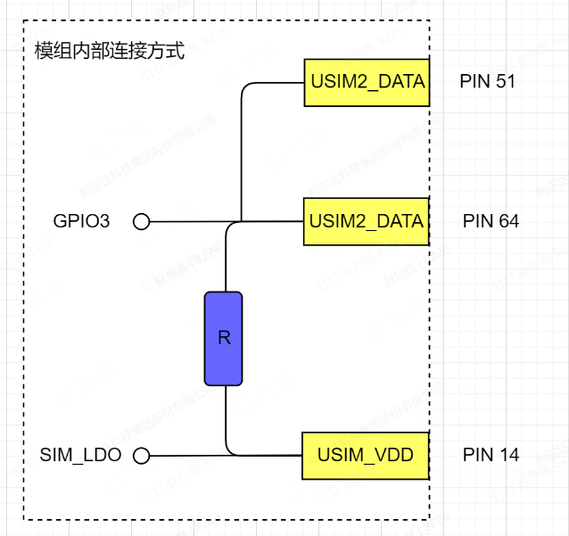 | 1、PIN64 PIN51 内部上拉到 SIM_LDO（0V/1.8V/3.0V 动态切换），SIM_LDO电压不可控，禁止直接使用。如需例外，必须联系利尔达评估外设兼容性。
 | SPK_P(5) | / |  | 1、主要用于PWM、也可以用于GPIO，GPIO翻转速率需要在2KHz以下。 2、不可以用于外部供电引脚，可能会有压降。
 | USB_VBUS | 其余型号 |  | 1、正常用于接USB的VBUS引脚，通过该引脚控制USB使能或去使能。 2、如果不接USB的VBUS引脚，也可以作为中断引脚，外部电压需在2.2V以上。 3、不可做用于输出引脚。
 | USIM_DET | 其余型号 |  | 1、如果不接SIM卡的USIM_DET引脚，则可以单独作为输入唤醒引脚。
 | Other | 下载该文件，点击右上角详见批注描述。

